Índice
REPÚBLICA DE PANAMÁ
CONTRALORÍA GENERAL DE LA REPÚBLICA
Instituto Nacional de Estadística y Censo
CIFRAS ESTIMADAS DEL PRODUCTO INTERNO BRUTO PROVINCIAL

Índice

Número de Cuadro | Cuadros
 | A PRECIOS CONSTANTES
 | Total República y detalle según provincia:
Cuadro 1
 | Producto Interno Bruto en la República, según provincia: años 2018-23
 | Producto Interno Bruto por Provincia, composición y variación porcentual
Cuadro 2
 | Bocas del Toro
Cuadro 3
 | Coclé
Cuadro 4
 | Colón
Cuadro 5
 | Chiriquí
Cuadro 6
 | Darién
Cuadro 7
 | Herrera
Cuadro 8
 | Los Santos
Cuadro 9
 | Panamá
Cuadro 10
 | Panamá Oeste
Cuadro 11
 | Veraguas
 | Composición porcentual del PIB Provincial, según categoría de actividad económica:
Cuadro 12
 | Por provincia, según categoría de actividad económica: año 2018
Cuadro 13
 | Por provincia, según categoría de actividad económica: año 2019
Cuadro 14
 | Por provincia, según categoría de actividad económica: año 2020
Cuadro 15
 | Por provincia, según categoría de actividad económica: año 2021
Cuadro 16
 | Por provincia, según categoría de actividad económica: año 2022
Cuadro 17
 | Por provincia, según categoría de actividad económica: año 2023
 | A PRECIOS CORRRIENTES
 | Total República y detalle según provincia:
Cuadro 18
 | Producto Interno Bruto en la República, según provincia: años 2018-23

Bocas del Toro
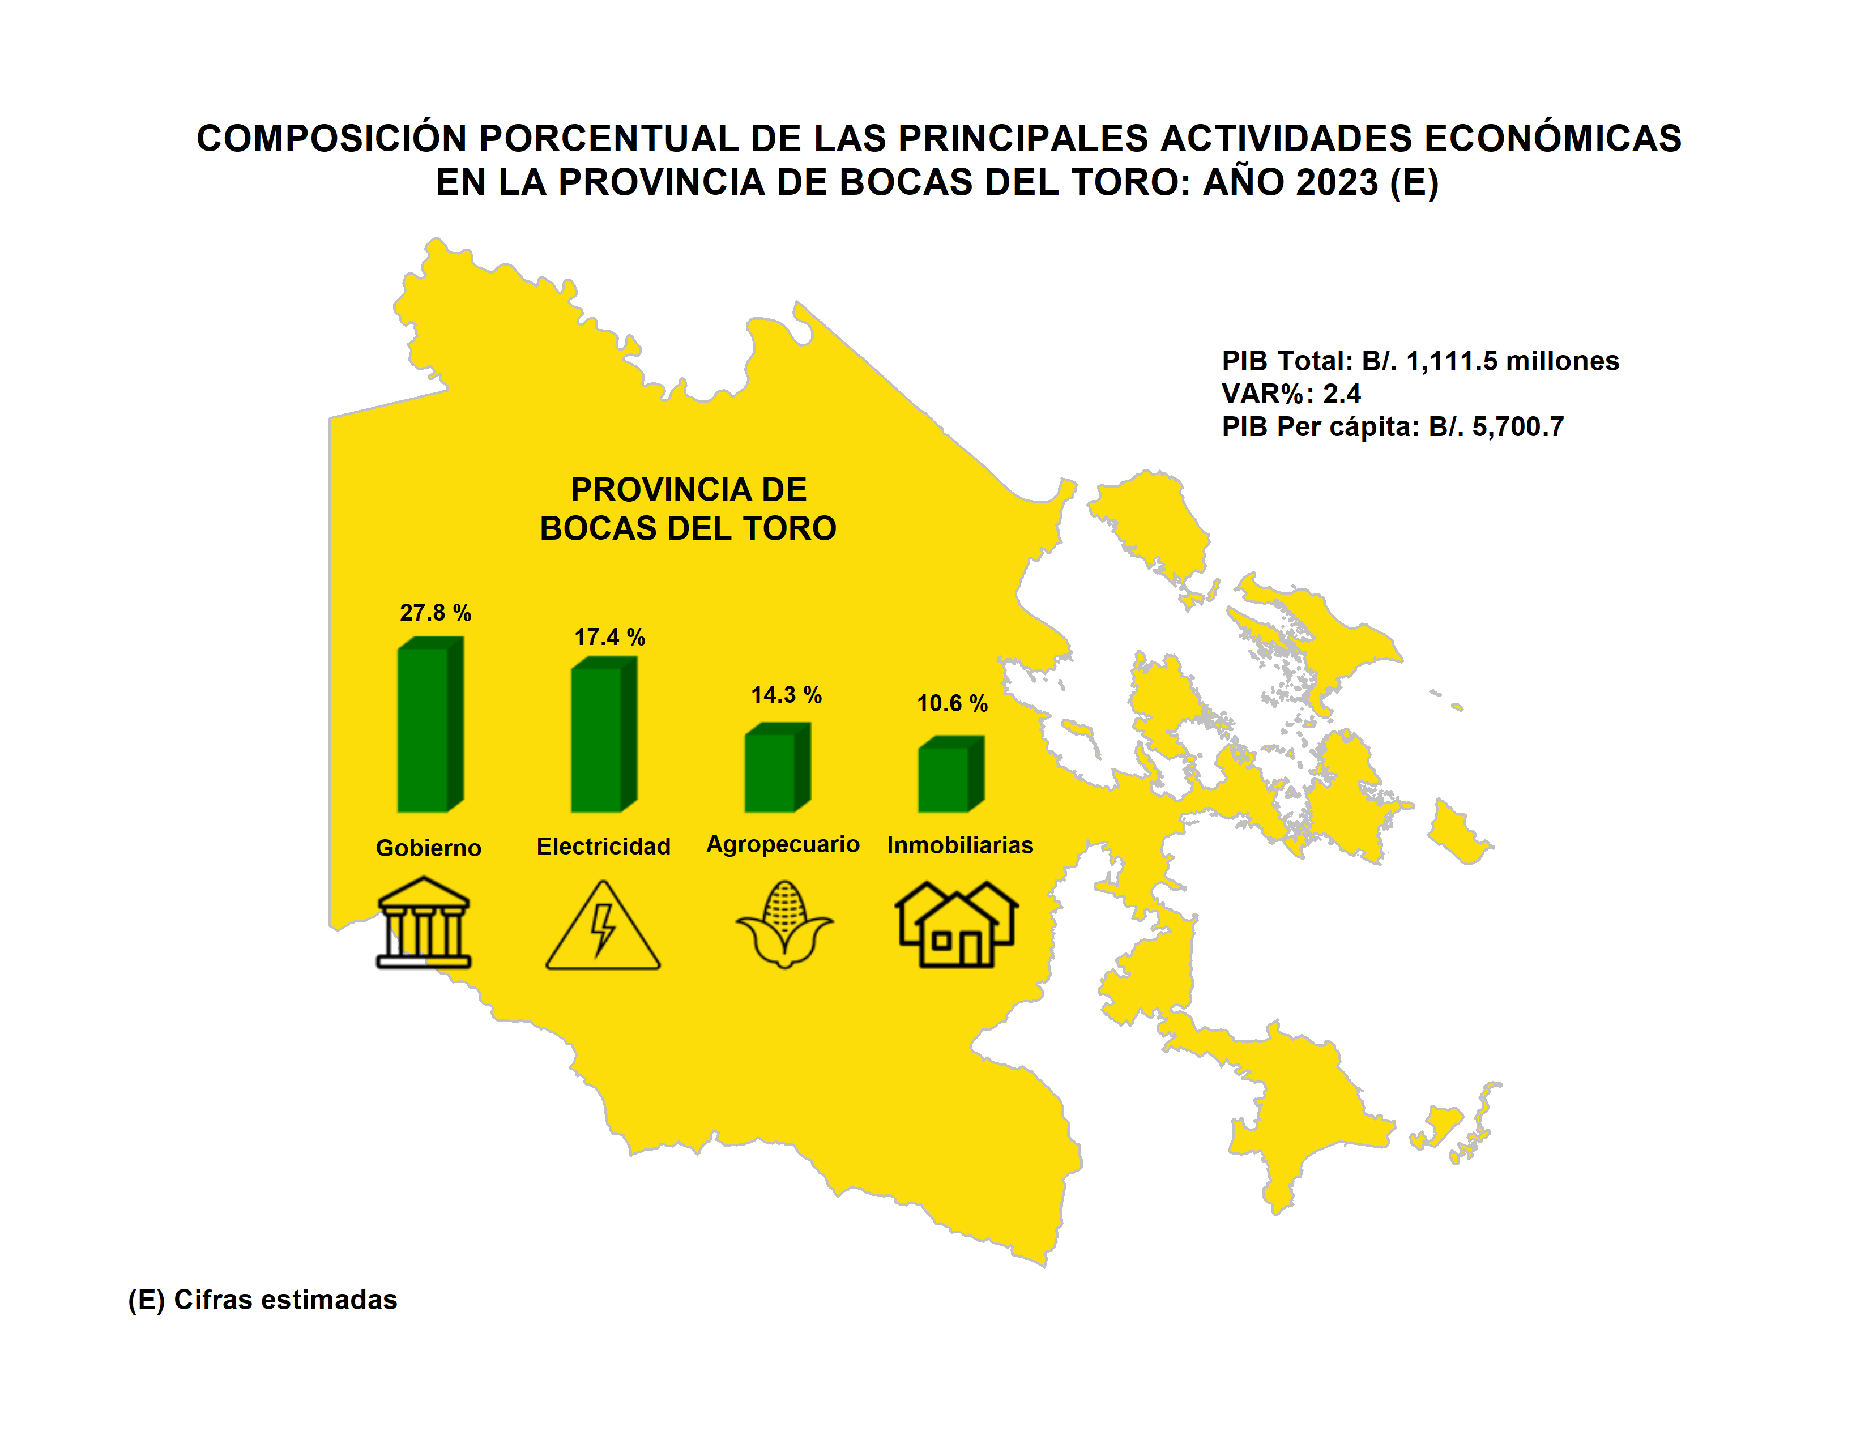
Índice

Coclé
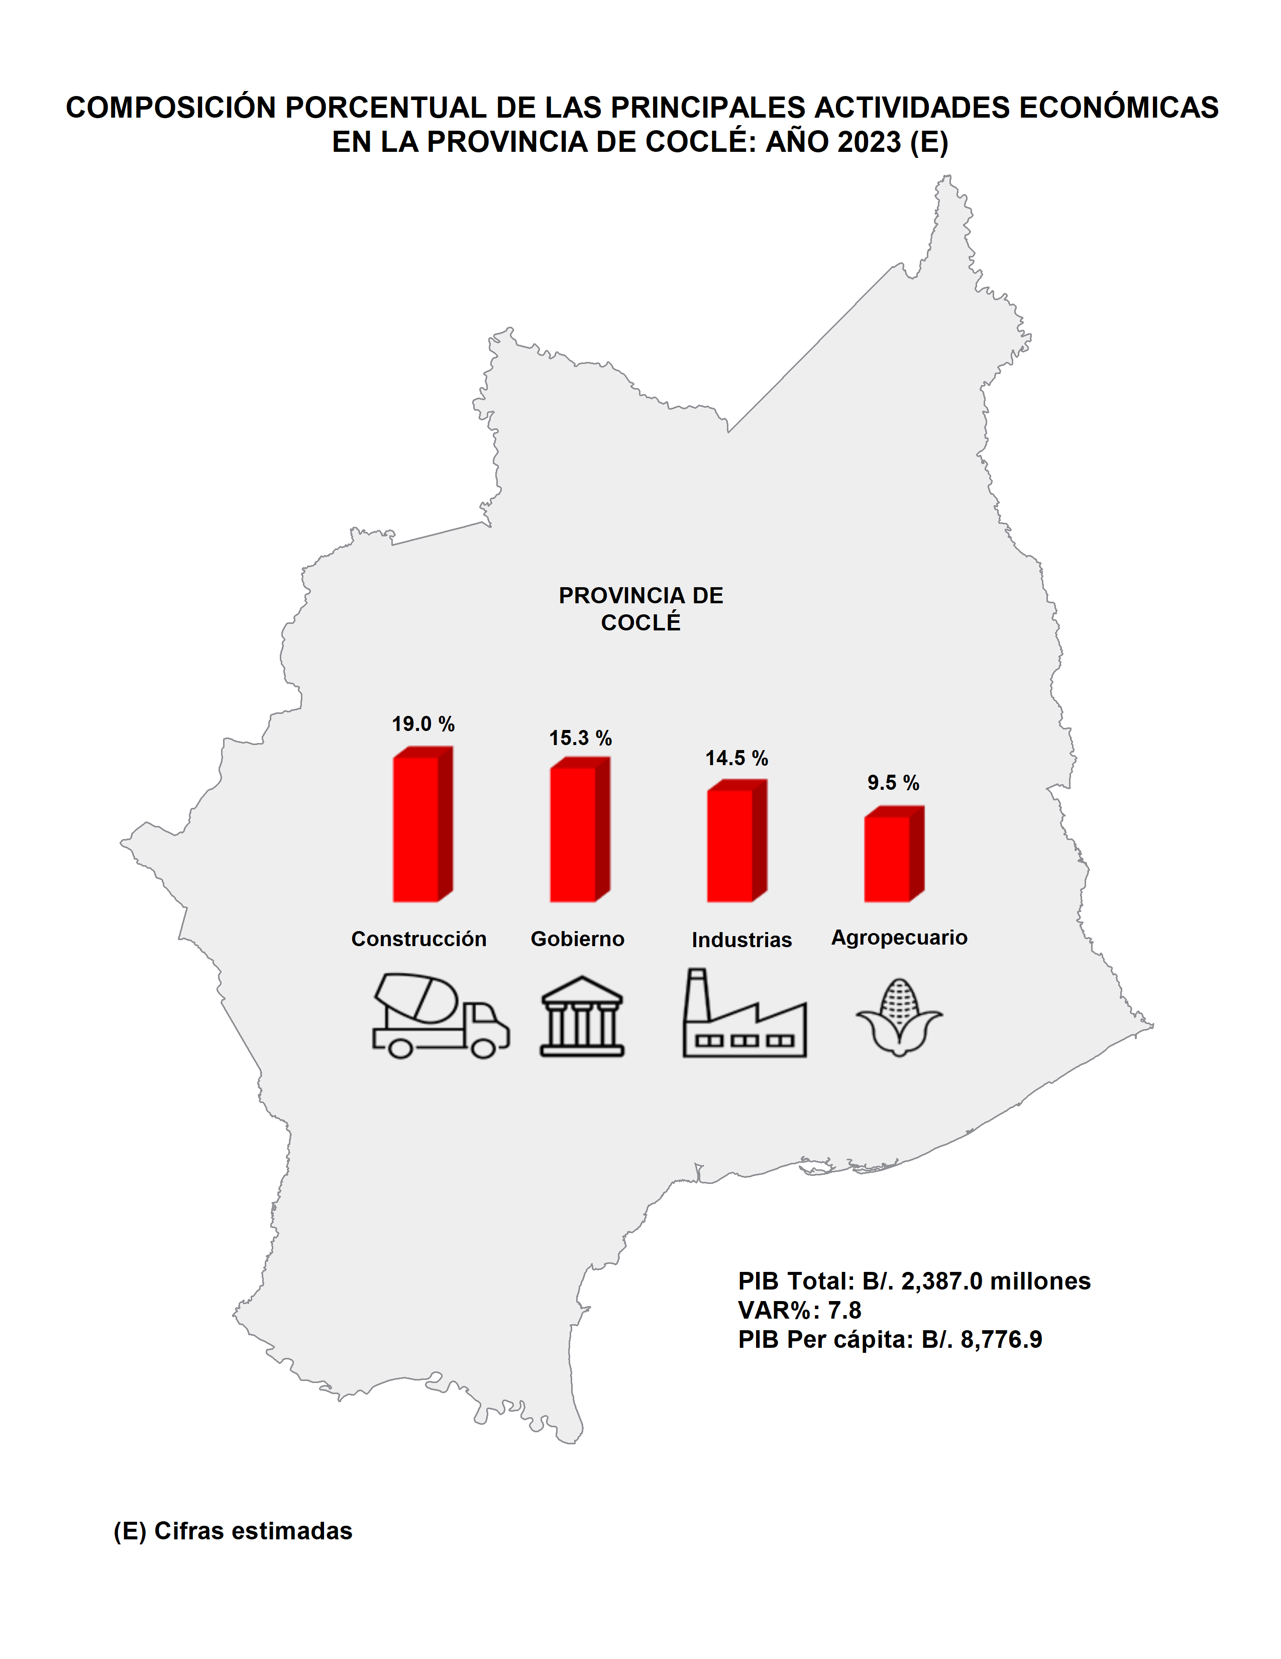
Índice

Colón
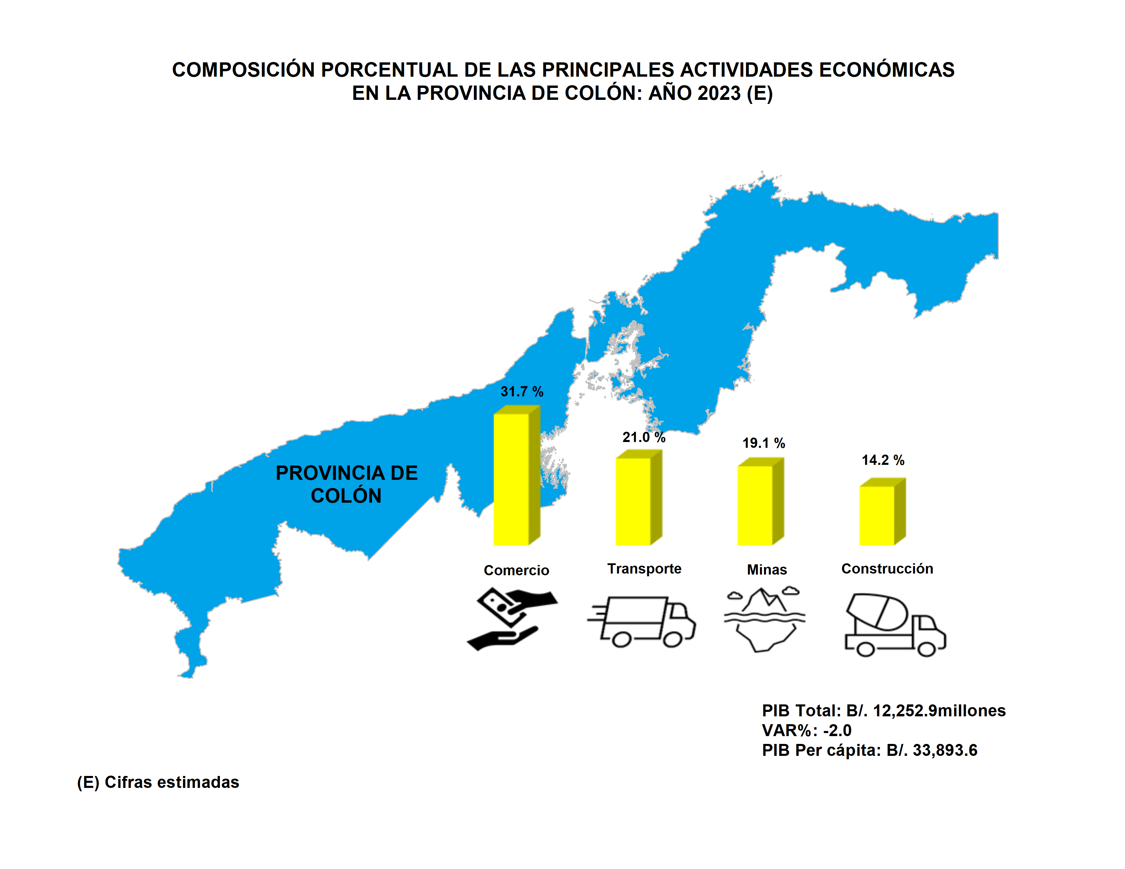
Índice

Chiriquí
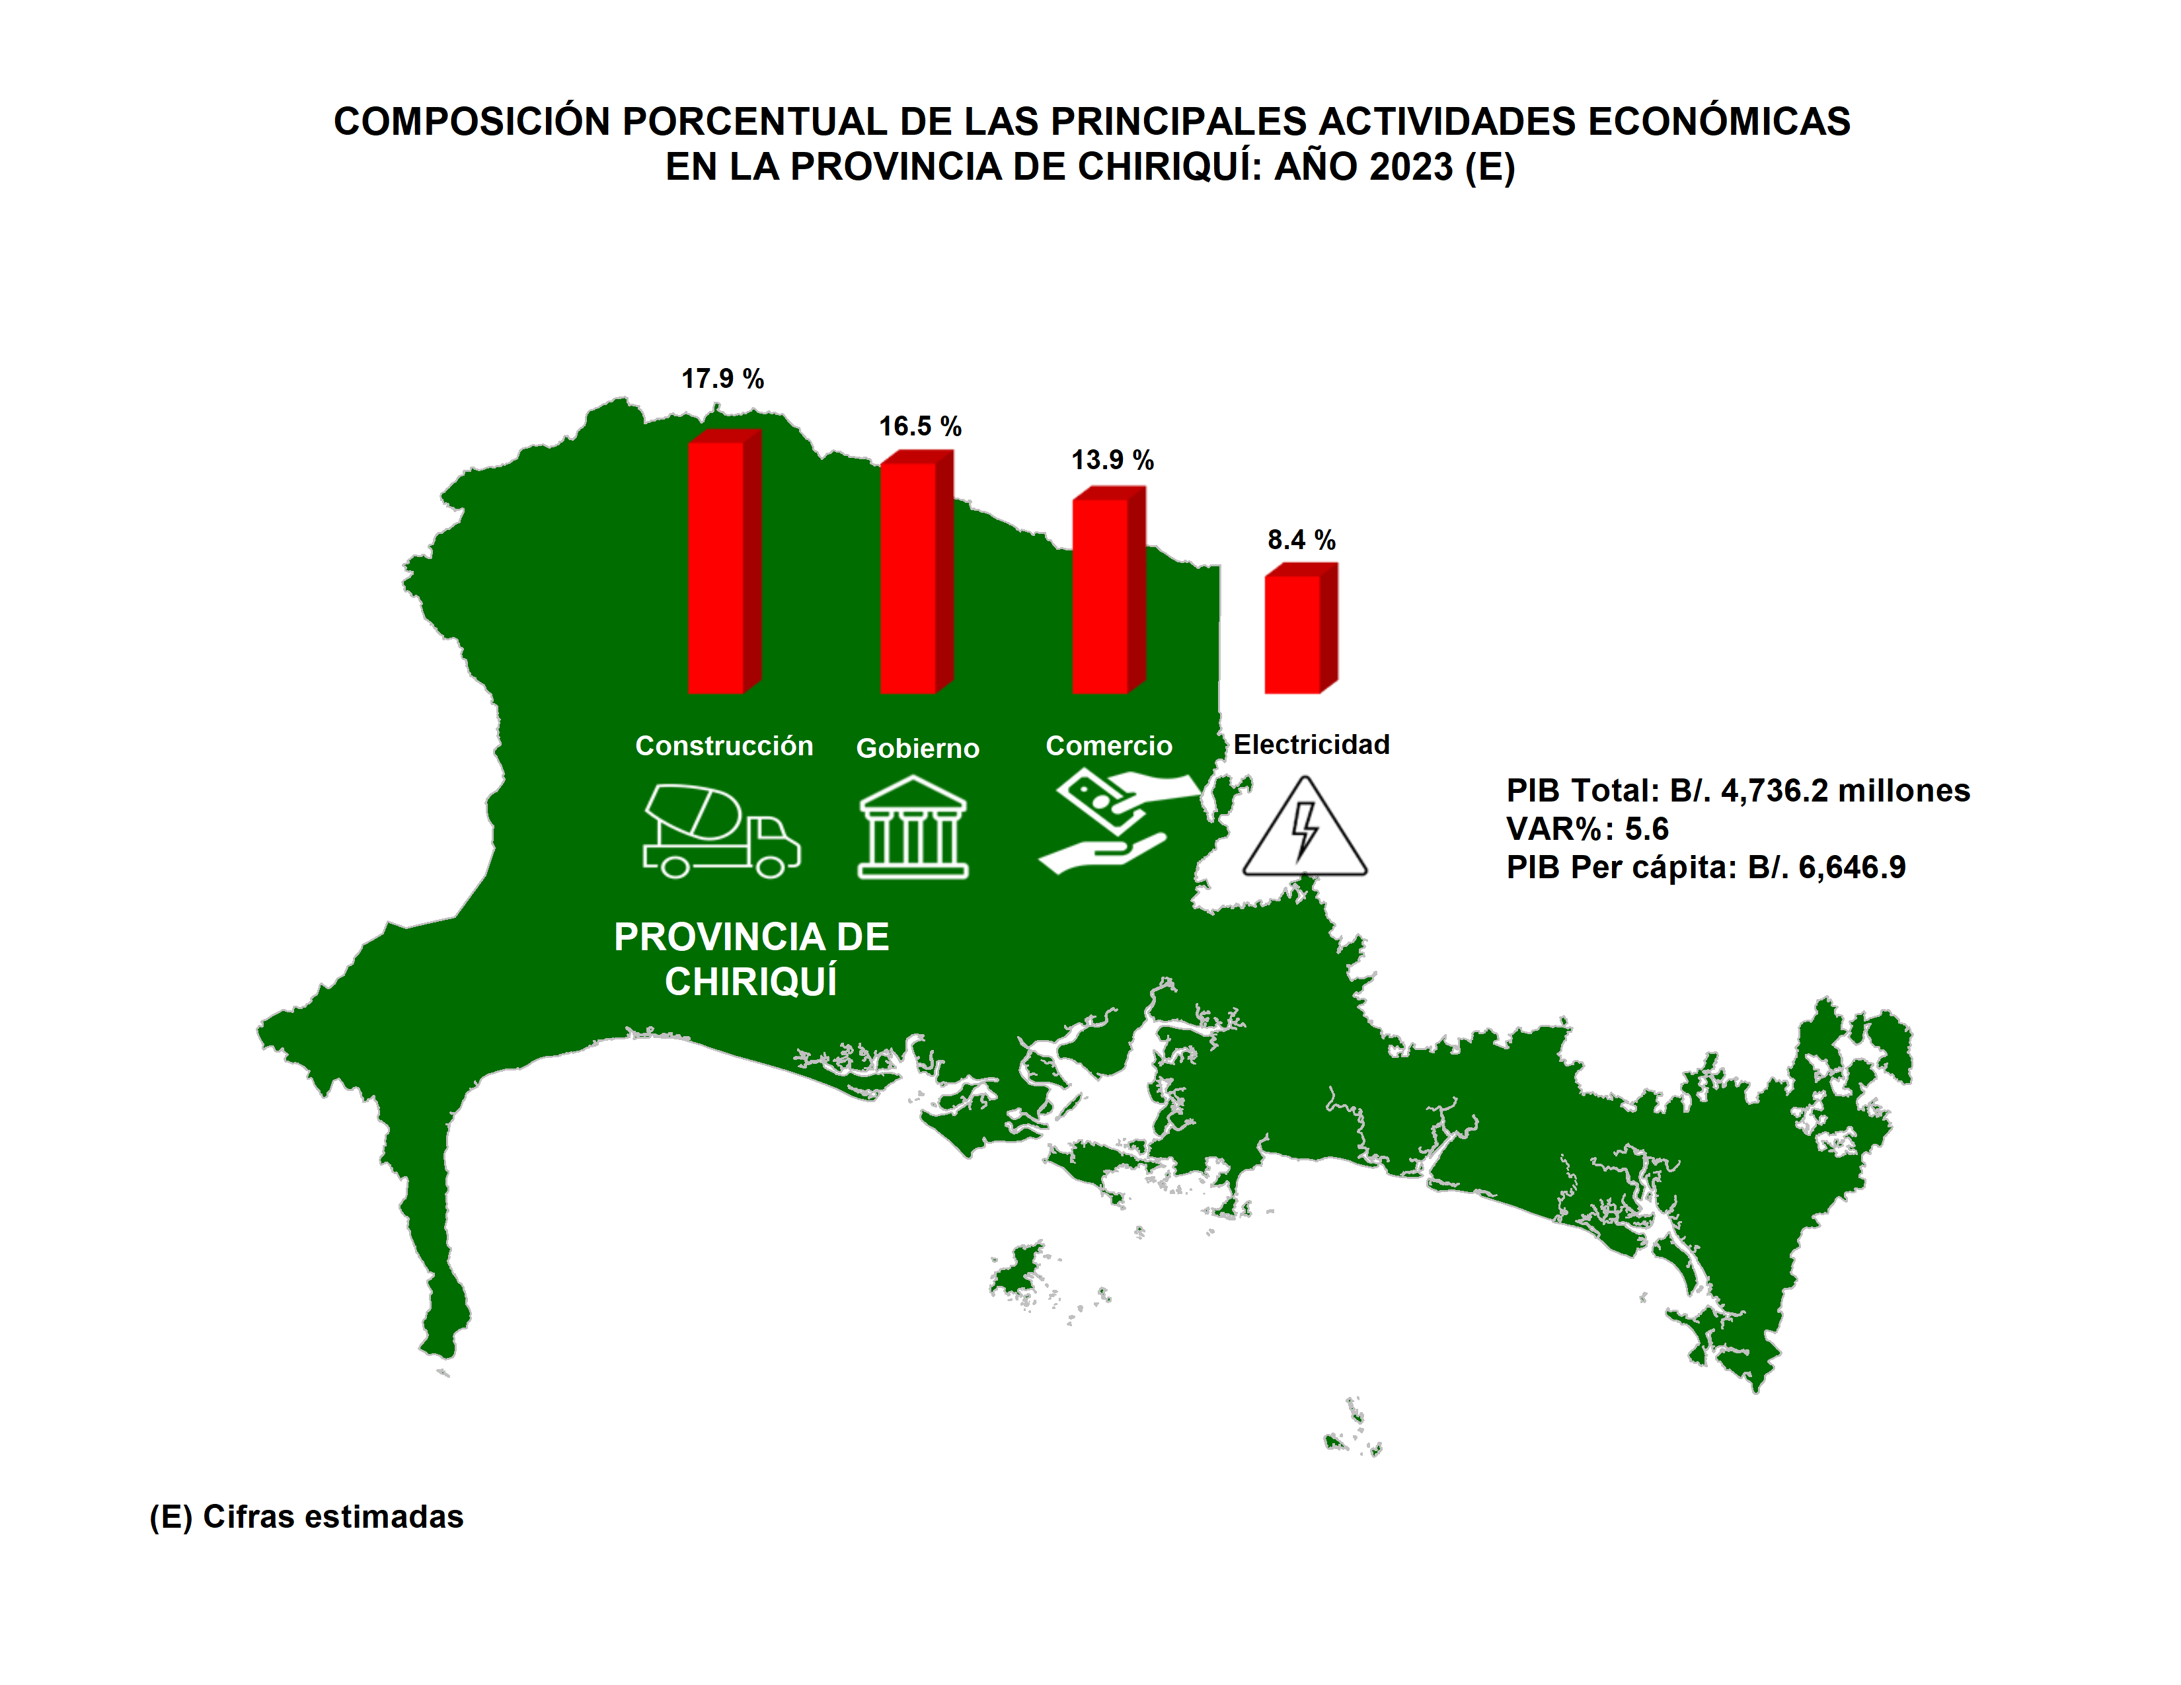
Índice

Darién
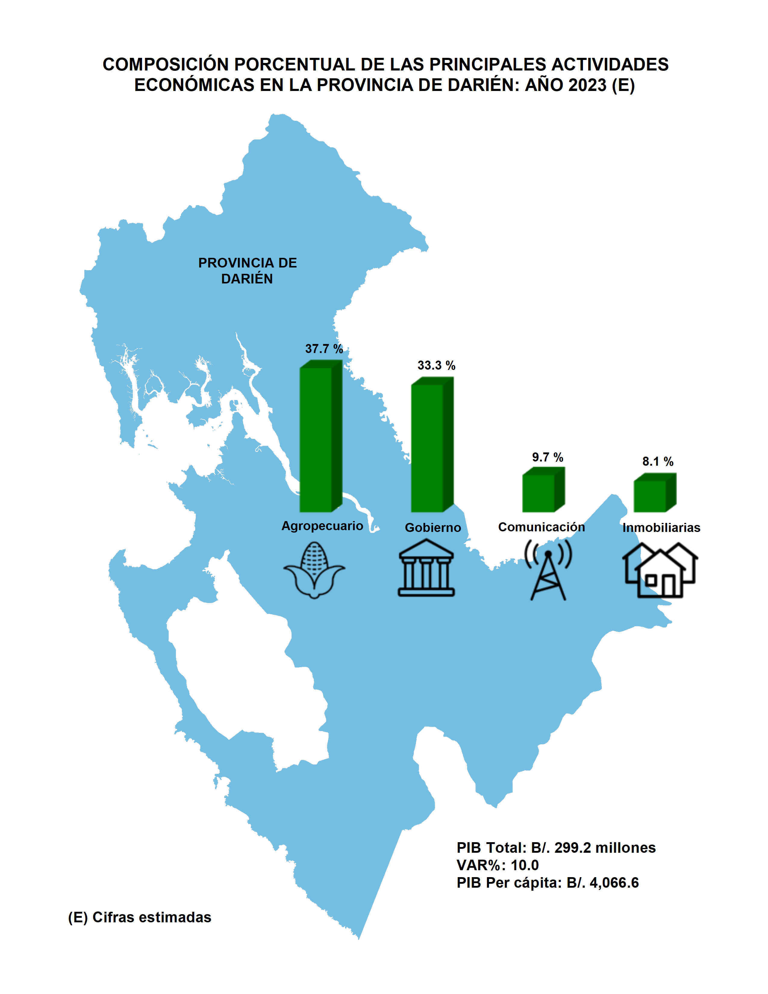
Índice

Herrera
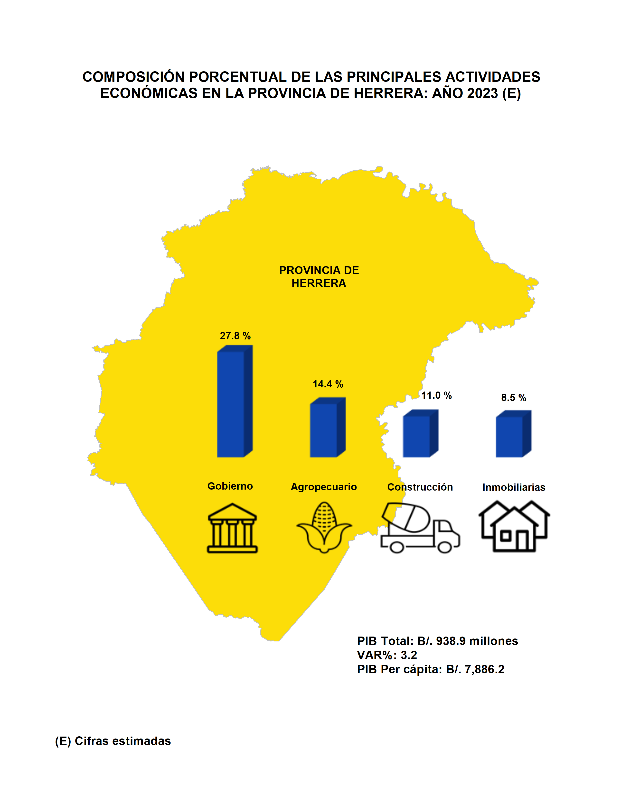
Índice

Los Santos
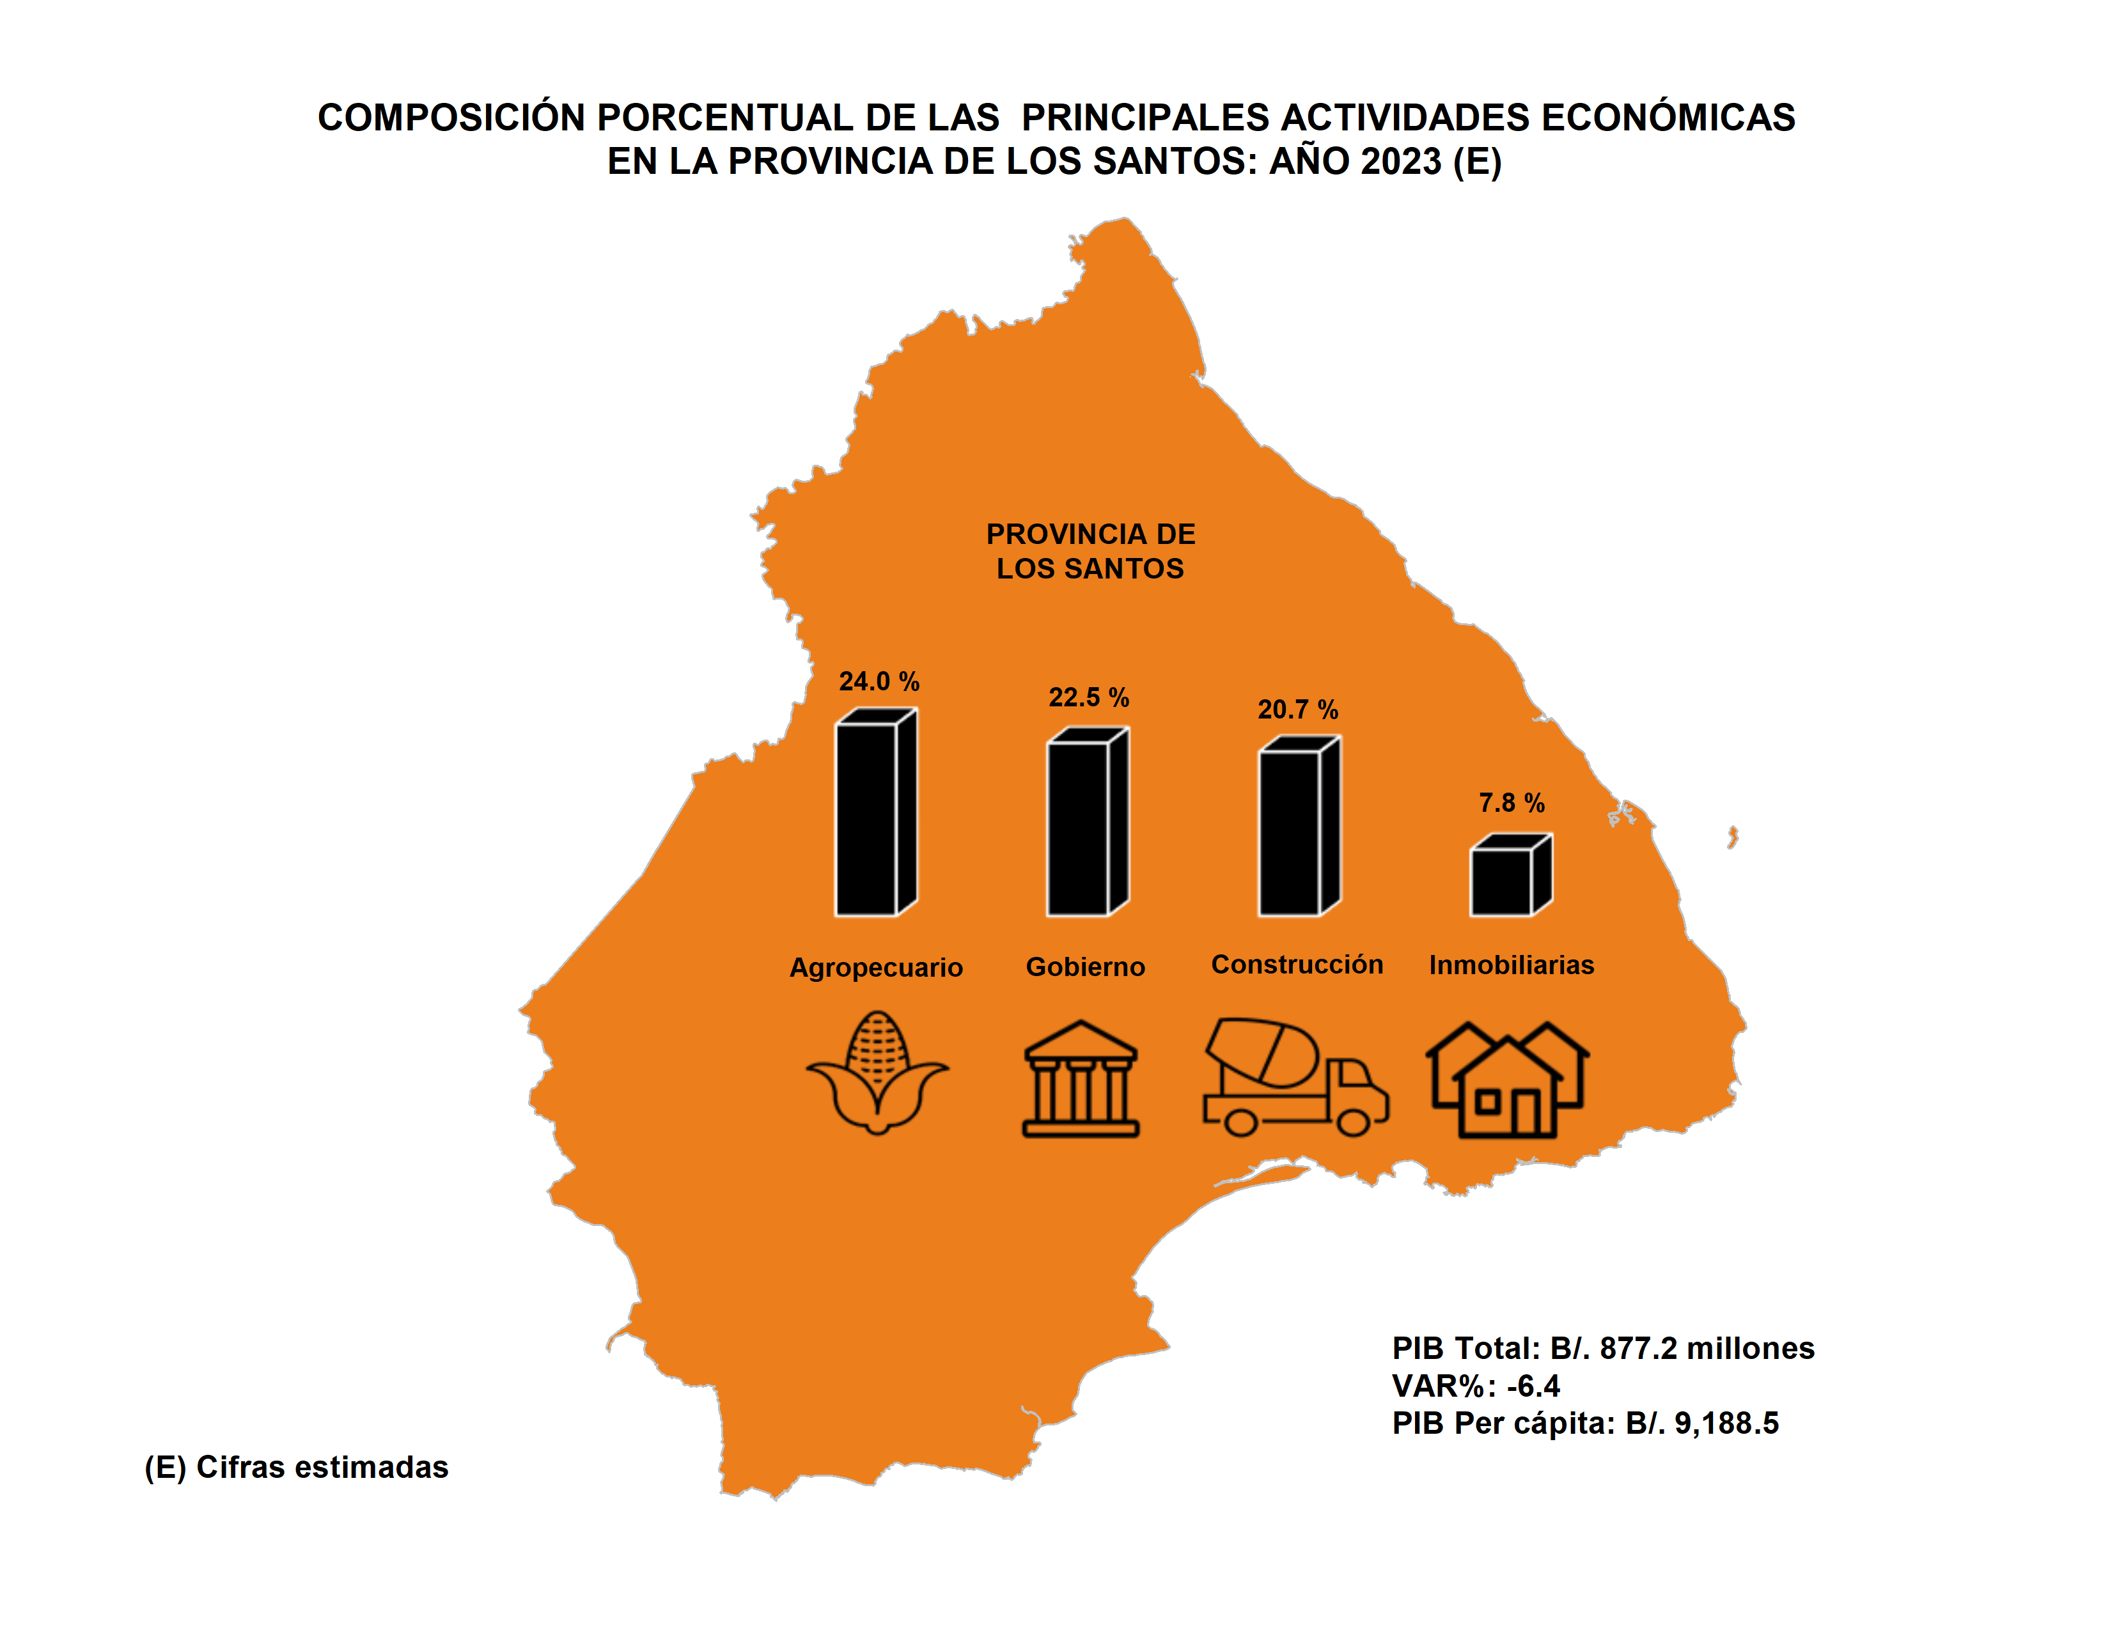
Índice

Panamá
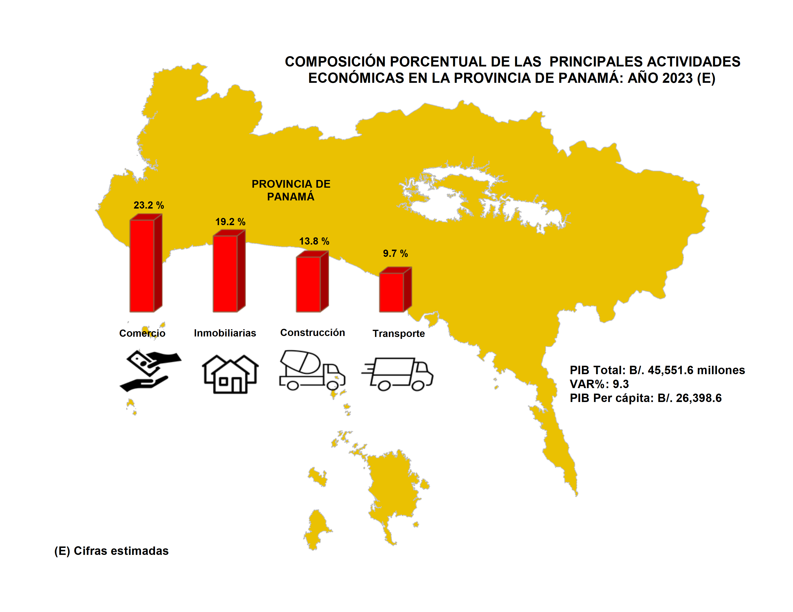
Índice

Panamá Oeste
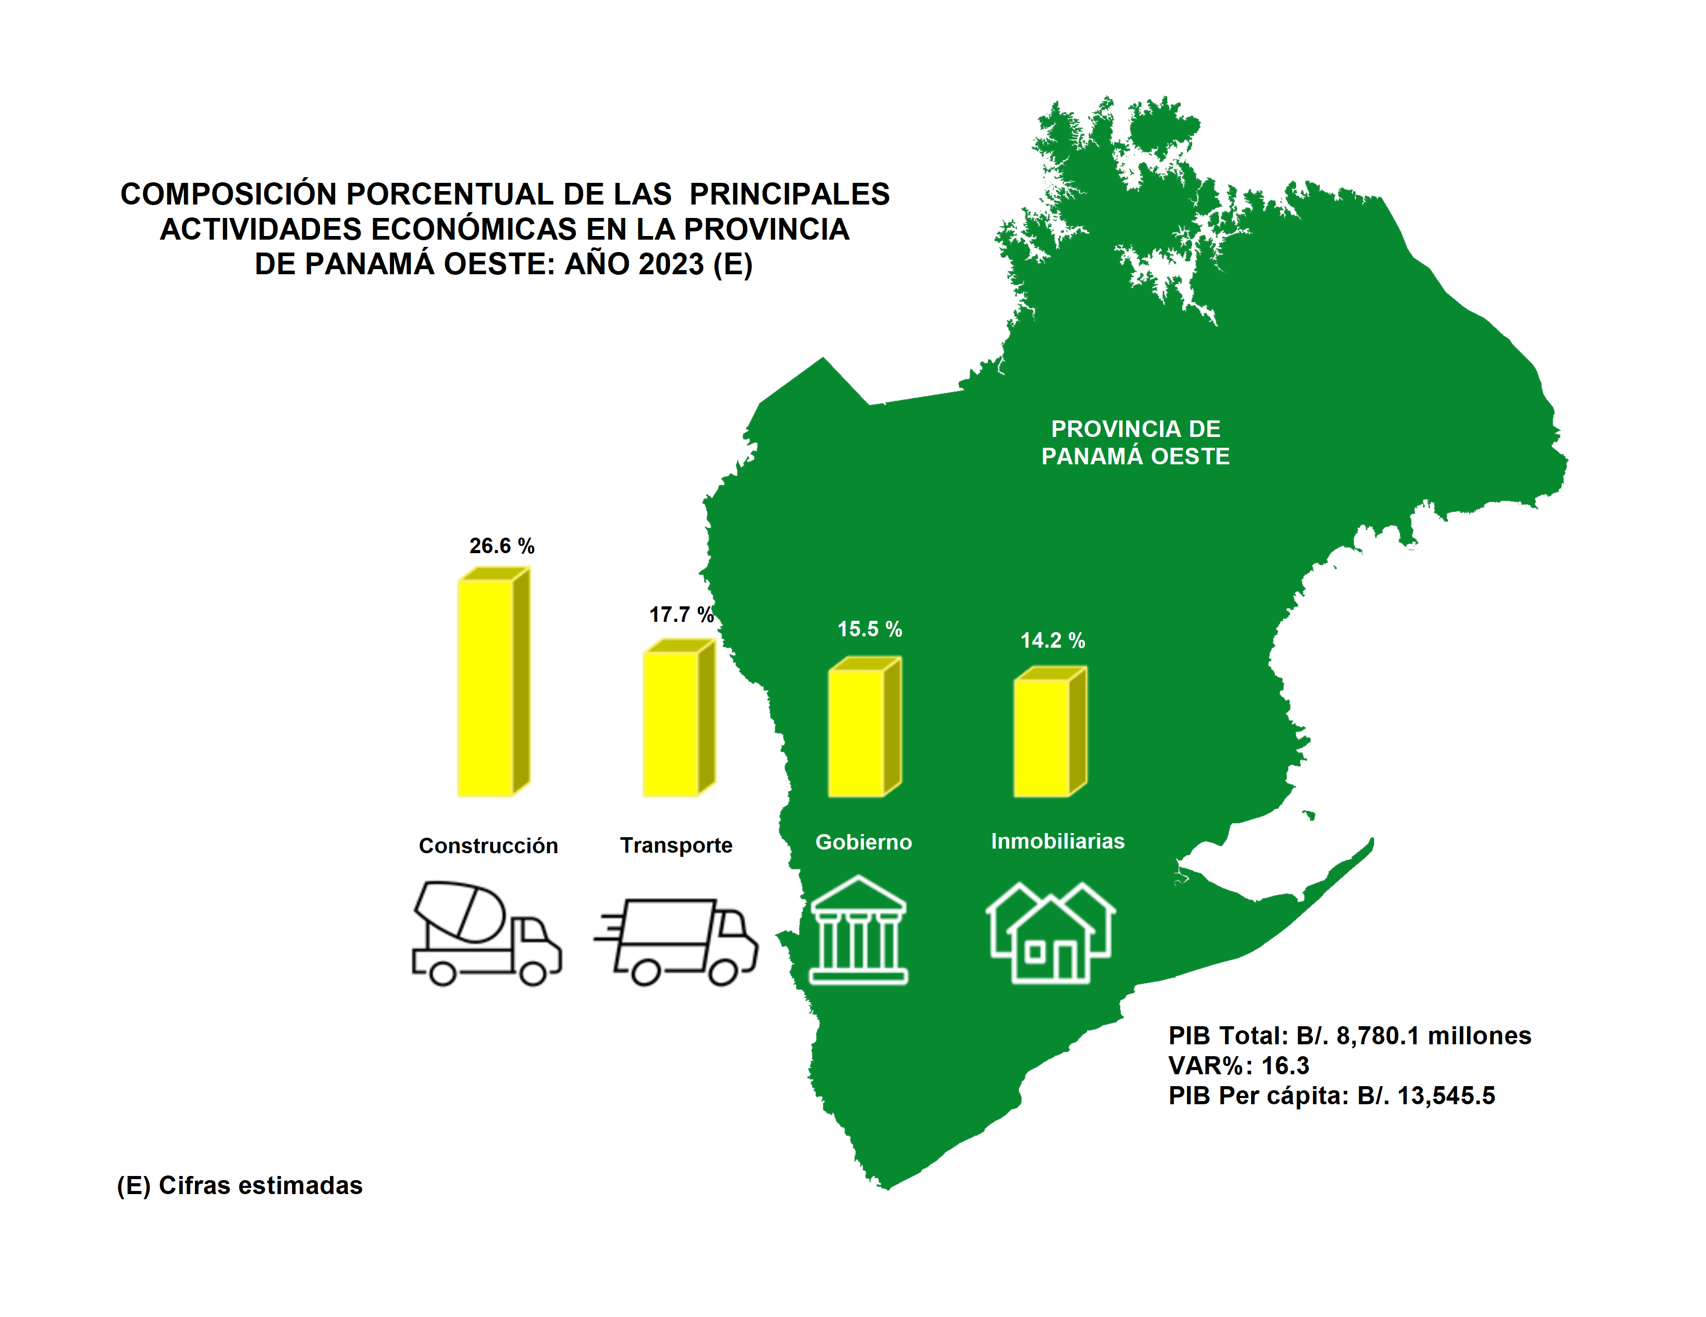
Índice

Veraguas
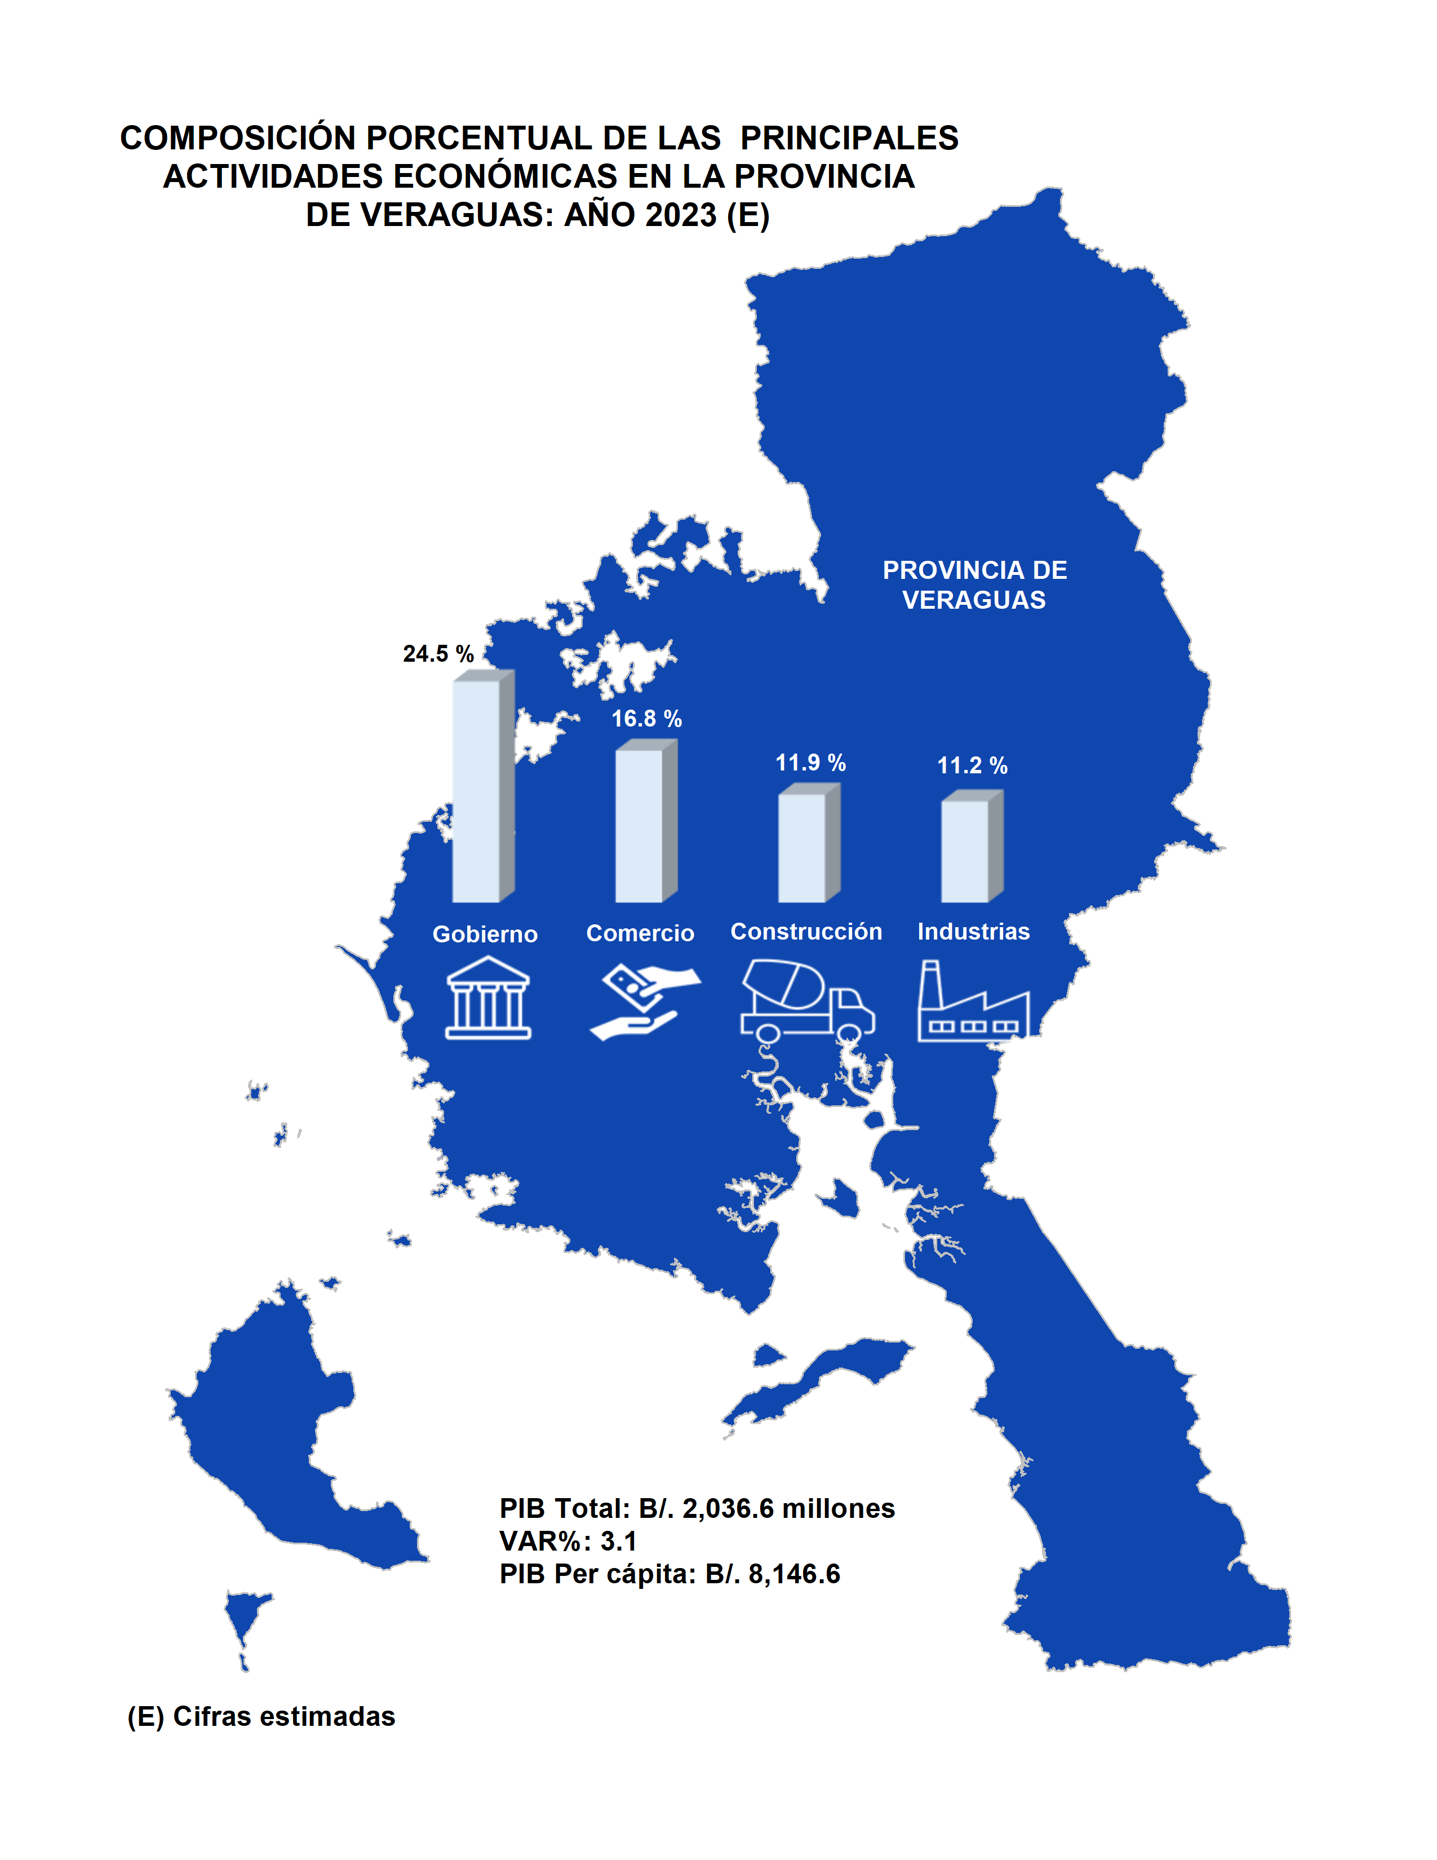
Índice

